bank details
Required Information | Fill in
账户开户名： Bank Account Name: | Beijing Wanqu Huyu Technology Co. Ltd | 北京玩趣互娱科技有限公司
开户行： Bank Name: | China Merchants Bank Co., Ltd. Shijingshan Branch | 招商银行股份有限公司石景山支行
账户号： Bank Account Number: | 110930723110701 | 110930723110701
开户行地址： Bank Address: | Floor 1, North China Hui International Center, Building A, No. 3 Courtyard, No. 6 Zhengda Road, Shijingshan District, Beijing | 北京市石景山区政达路6号院3号楼A座北方中惠国际中心一层
银行swift code Bank Swift Code: | CMBCCNBS | CMBCCNBS
统一社会信用代码 Unified Social Credit Code | 91110107MA018EL03C | 91110107MA018EL03C
电子邮箱： Email: | 346748813@qq.com | 346748813@qq.com
联系电话： Contact Number: | 18211175983 | 18211175983
地址： Address: | Block D, Wanda Plaza, Shijingshan District, Beijing, 1717 | 註冊地址：北京市石景山区八大处路49号院6号楼9层921号 聯絡地址：北京市石景山区万达广场D座1717
邮编： Postal Code: | 100043 | 100043
身份证号码： Identification Card Number (for individual only)： | 320821198510160714 | 320821198510160714

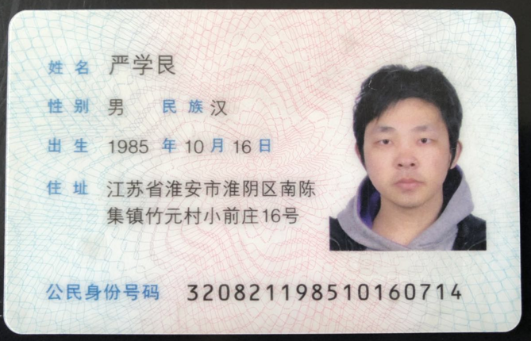 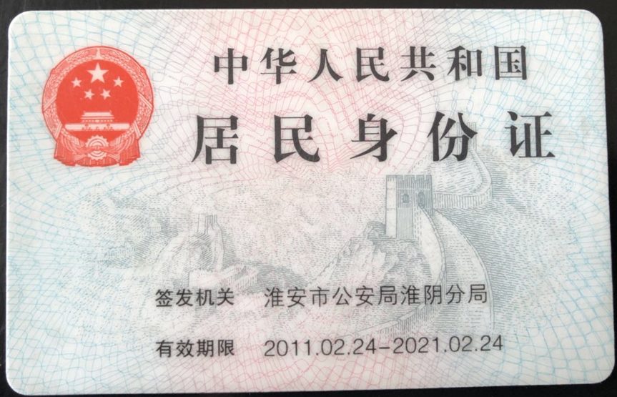 身份证电子档 Copy of Identification Card (for individual only) |  | 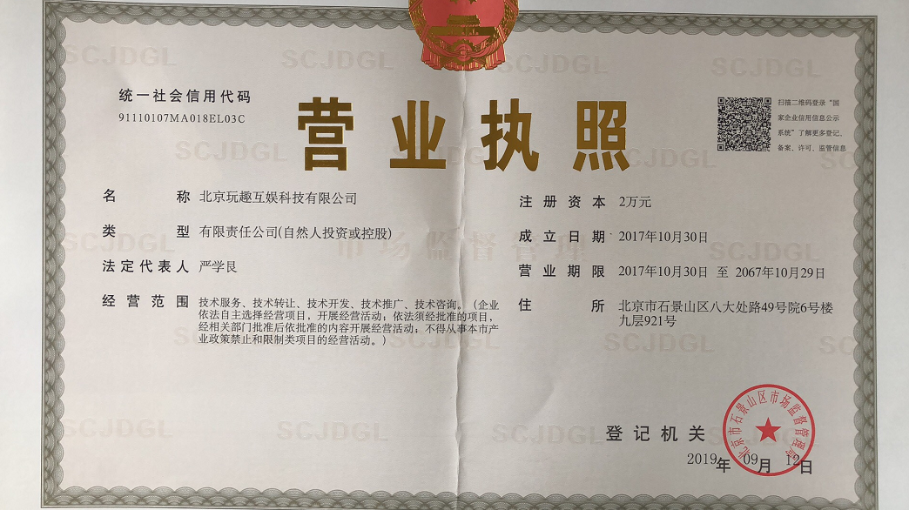 公司营业执照电子档（年检页面） Copy of Valid Company Operating Certificate

